electricité
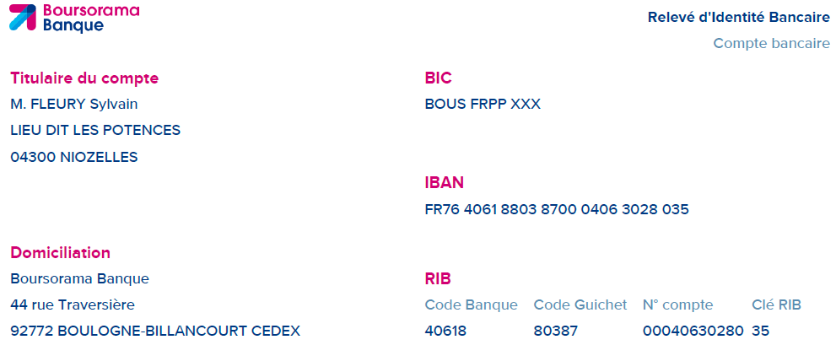

 |  |  |  |  | SF élèc.
 |  |  |  |  | Les potences
 |  |  |  |  | 04300 Niozelles
 |  |  |  |  | Tél: 06 44 83 93 42
 |  |  |  |  |  | sf-elec@hotmail.com


 |  |  | Rooke Barnaby
 |  |  | 11 rue des remparts
Siret: 852 459 130 00013 |  |  | 04200 | Sisteron
Niozelles, le: | 17/09/2026
DEVIS: | 202616 09
Objet: | petits travaux electriques
Description des travaux selon la Norme NF C 15-100 en vigueur
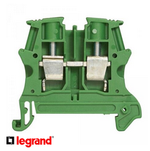 Travaux |  |  | Qte | P.U. | S.Total | Total
Description des travaux a realiser |  |  | X€ de fourniture (detail) X€ de main d'oeuvre (detail)
Description des travaux a realiser |  |  | Qte | P.U. | S.Total | Total
Description detaillee des travaux |  |  | X€ de fourniture (detail) X€ de main d'oeuvre (detail)
deplacement |  |  | Qte | P.U. | S.Total | Total
 |  |  | Qte |  |  | Total
 |  |  |  |  | TOTAL TTC
Modalite de reglement : 40% a la commande, 30% en cours de travaux, 30% a la fin du chantier |  | Adresse chantier : 11 rue des remparts, 04200 Sisteron
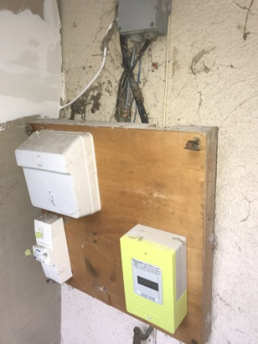 Bon pour accord,
Offre valable pendant 30 jours
TVA non applicable, article 293 B du Code General des Impots
No assurance RC:19072208218
Delai legal de retractation de 14 jours sauf demande signee du client :
( ) Oui, je souhaite la suppression du delai de retractation de 14 jours.
( ) Non, je ne souhaite pas la suppression du delai de retractation de 14 jours.
 |  | Modalite de paiement :
 |  | Par cheque bancaire ou virement SEPA.

Fait en deux exemplaires :
Signature Client, |  |  | Signature Entrepreneur,
datee et precedee de la mention |  |  | datee et precedee de la mention
Bon pour travaux |  |  | Bon pour travaux

